regr
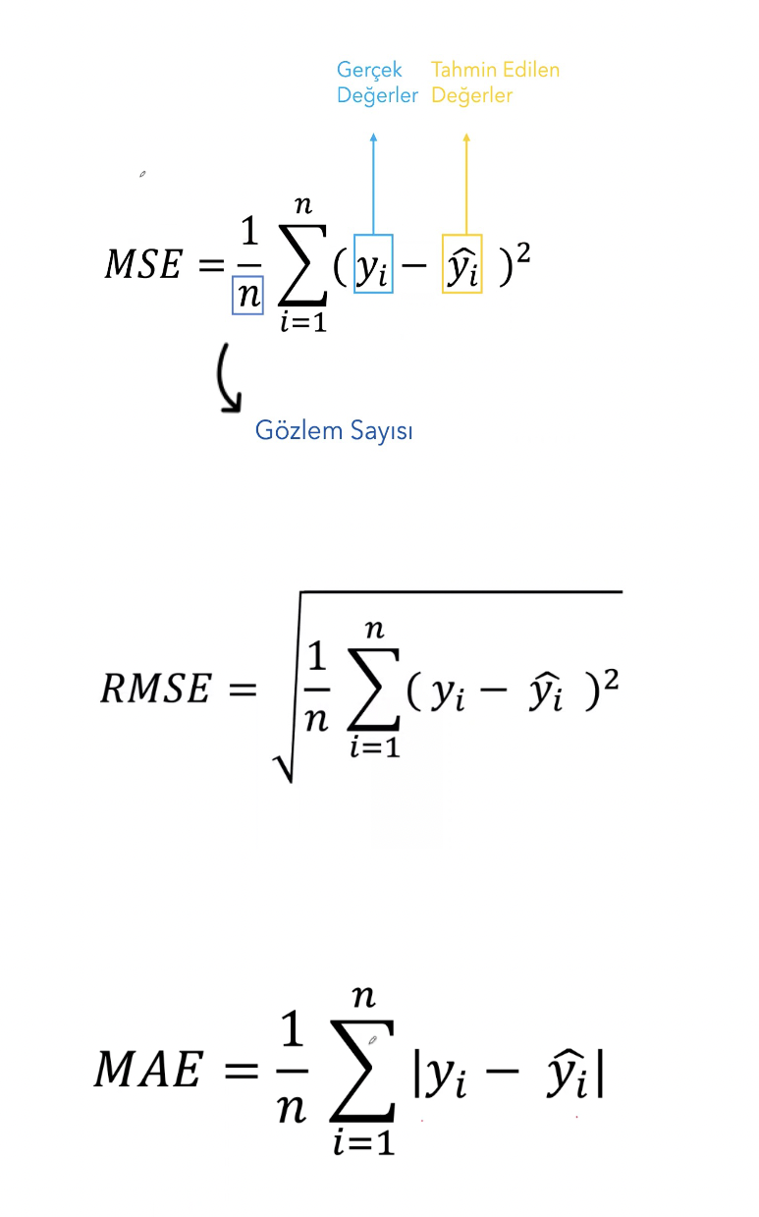

 |  | b: 275
 |  | w: 90 |  |  |  | Hata Kareler Toplamı | Ortalaması
 |  | y= b + wx | Gercek D. - Tahmin D. | # =D^2 | # MUTLAK() | 66575 | 4438.3333333
Deneyim Yılı (x) | Maaş | Maaş Tahmini (y) | Hata (y-y') | Hata Kareleri | Mutlak Hata
5 | 600 | 725 | -125 | 15625 | 125
7 | 900 | 905 | -5 | 25 | 5
3 | 550 | 545 | 5 | 25 | 5
3 | 500 | 545 | -45 | 2025 | 45
2 | 400 | 455 | -55 | 3025 | 55 | Hata Kareler Toplamı | Ortalaması | Karekoku
7 | 950 | 905 | 45 | 2025 | 45 | 66575 | 4438.3333333 | 66.620817567
3 | 540 | 545 | -5 | 25 | 5
10 | 1200 | 1175 | 25 | 625 | 25
6 | 900 | 815 | 85 | 7225 | 85
4 | 550 | 635 | -85 | 7225 | 85
8 | 1100 | 995 | 105 | 11025 | 105
1 | 460 | 365 | 95 | 9025 | 95 | Mutlak Hata Degerleri Toplamı | Ortalaması
1 | 400 | 365 | 35 | 1225 | 35 | 815 | 54.333333333
9 | 1000 | 1085 | -85 | 7225 | 85
1 | 380 | 365 | 15 | 225 | 15

